R_them_tau
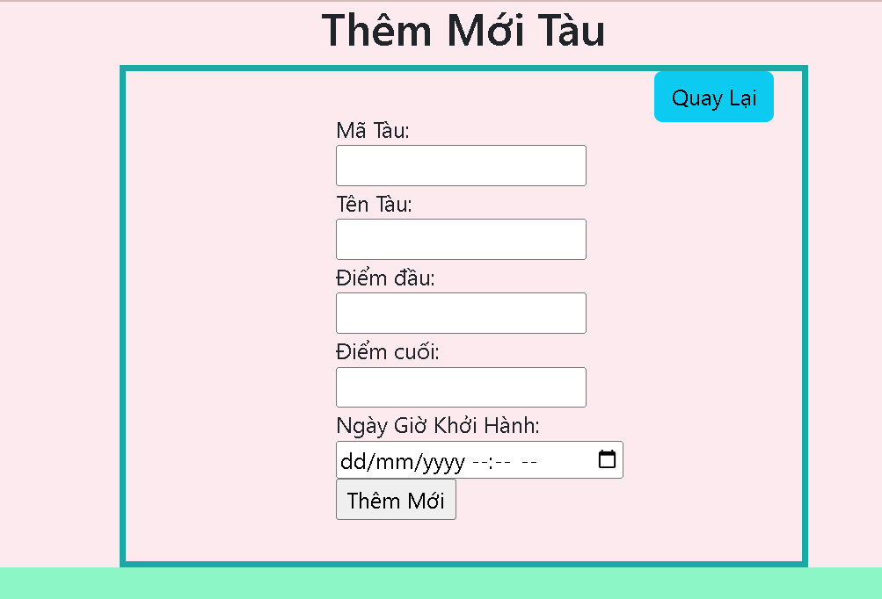 1. | Wireframe màn hình Thêm Tàu

 | Mô tả
 | Màn hình thực hiện chức năng thêm tàu vào hệ thống
2. | Tên trường |  | Kiểu dữ liệu | Độ dài | Bắt buộc | Định dạng
 | Mã tàu |  | Int | 5 | y | Mã tàu
 | Tên tàu |  | Varchar | 10 | y | Tên tàu
 | Điểm khởi hành |  | Varchar | 33 | y | Ga đi
 | Điểm kết thúc |  | Varchar | 33 | y | Ga đi
 | Ngày giờ xuât phát |  | Datetime | 6 | y | Thời gian

Ràng buộc
3 | 1. | Nếu admin bỏ trống "Mã tàu" thì hệ thống báo lỗi: " Mã tàu không được để trống"
 | 2. | Nếu admin bỏ trống "Tên tàu" thì hệ thống báo lỗi: " Tên tàu không được để trống"
 | 3. | Nếu admin bỏ trống "Điểm khởi hành, Điểm kết thúc, Ngày giờ xuất phát" thì hệ thống báo lỗi: " Vui lòng điền vào trường hợp này"
 | 4. | Nếu thêm tàu đã có trong hệ thống thì sẽ thông báo lỗi: "Trùng mã tàu, không thể thêm."
 | 5. | Nếu thêm tàu không đúng kiểu dữ liệu thì sẽ thông báo lỗi: "Mã tàu bạn phải nhập là số từ 0 - 9.".
 | 6. | Nếu thêm tàu vượt quá ký tự cho phép thì sẽ thông báo lỗi: "Mã tàu phải nằm trong khoảng số từ 0 - 99999 .".
 | 7 | Nếu thêm tàu với "điểm khởi hành" và "điểm cuối" trùng nhau: hiển thị thông báo lỗi: " "điểm đầu" và "điểm cuối" không được trùng nhau
 | 8 | Nếu thêm tàu với ngày khởi hành là thời điểm từ quá khứ, sẽ hiển thị thông báo lỗi: " ngày giờ khởi hành phải từ thời điểm hiện tại"

R_them_toa
 | 1. | Wireframe màn hình Thêm toa

 |  |  |  |  |  |  | 1. | Wireframe màn hình Thêm toa
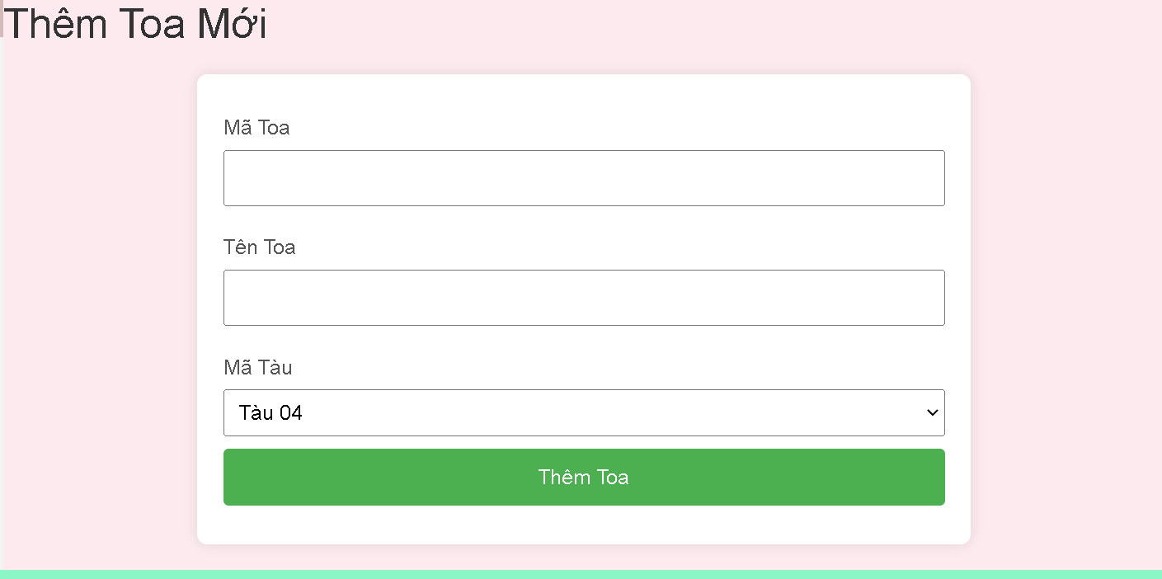

 | Mô tả
 | Màn hình thực hiện chức năng thêm toa vào hệ thống
2. | Tên trường |  | Kiểu dữ liệu | Độ dài | Bắt buộc | Định dạng
 | Mã toa |  | Int | 5 | y | Mã toa
 | Tên toa |  | Varchar | 10 | y | Tên toa
 | Mã tàu |  | Int | 5 | y | Chọn mã tàu

 | Ràng buộc
3 | 1. | Nếu admin bỏ trống "Mã toa" thì hệ thống báo lỗi: " Mã toa không được để trống"
 | 2. | Nếu admin bỏ trống "Tên toa" thì hệ thống báo lỗi: " Tên toa không được để trống"
 | 3. | Nếu thêm toa đã có trong hệ thống thì sẽ thông báo lỗi: "Trùng mã toa, không thể thêm."
 | 4. | Nếu thêm toa không đúng kiểu dữ liệu thì sẽ thông báo lỗi: "Mã toa" phải là ký tự số từ 0 - 9.
 | 5 | Nếu thêm toa vượt quá ký tự cho phép thì sẽ thông báo lỗi: "Mã toa" phải là ký tự số từ 0 - 99999.
 | 5. | Nếu thêm toa vượt quá ký tự cho phép thì sẽ thông báo lỗi: "không thể thêm do: Thông tin "mã toa" bạn vừa nhập vượt quá ký tự tối đa.".

R_tim_lich_trinh
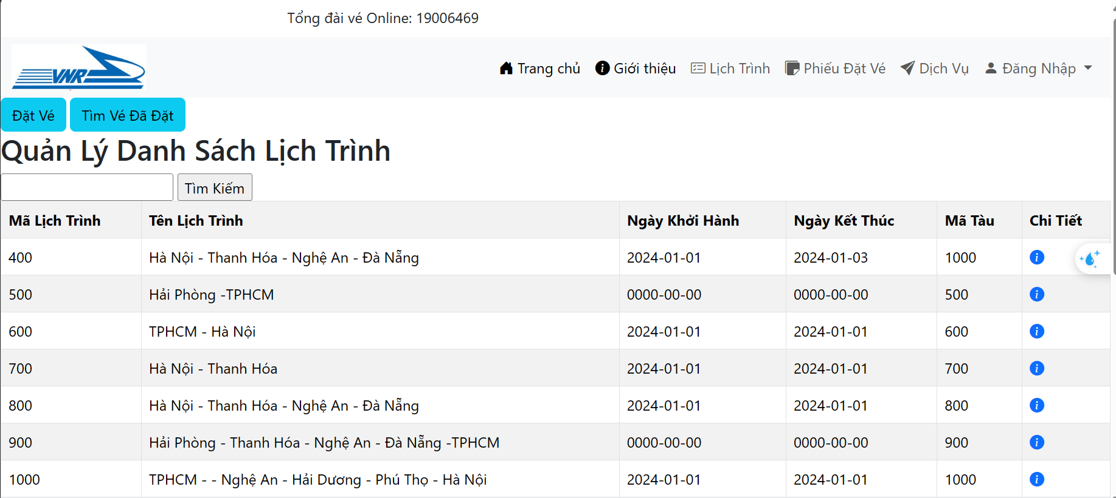
 | Wireframe màn hình Danh sách lịch trình
1.

 | Mô tả
 | Màn hình thực hiện chức năng tìm kiếm lịch trình tàu chạy
2. | Tên trường | Kiểu dữ liệu | Độ dài | Bắt buộc | Định dạng
 | Mã lịch trình | Int |  | x
 | Mã tàu | Int |  | x
 | Tên lịch trình | String |  | x
 | Ngày khởi hành | Date |  | x
 | Ngày kết thúc | Date |  | x
 | Input | String |  | x
 | Tìm kiếm | Button

 | Ràng buộc
3. | 1. | Nếu người dùng nhập sai tên lịch trình hoặc mã lịch trình thì hệ thống báo lỗi: "Không có dữ liệu lịch trình"
 | 2. | Nếu người dùng bỏ trống input thì hệ thống báo lỗi: "Please fill out this field"

R_dang_nhap
1. | Wireframe màn hình Login
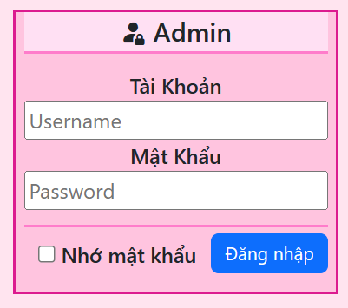

2. | Mô tả
 | Màn hình thực hiện chức năng đăng nhập hệ thống
 | Tên trường | Kiểu dữ liệu | Độ dài | Bắt buộc | Định dạng
 | Tên đăng nhập | String |  | y
 | Mật khẩu | String |  | y

3. | Ràng buộc
 | 1. Nếu người dùng nhập sai tên đăng nhập hoặc mật khẩu thì hệ thống báo lỗi: "Tên đăng nhập hoặc mật khẩu không đúng."
 | 2. Nếu người dùng bỏ trống username hoặc password thì hệ thống báo lỗi: "Tên đăng nhập và mật khẩu bạn không được để trống"

R_sua_ve
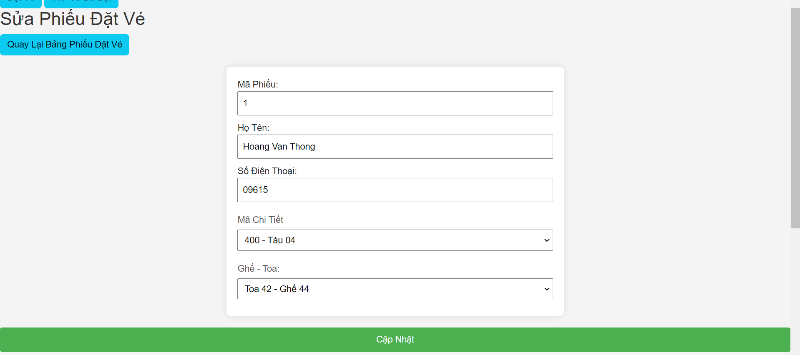
1. | Wireframe màn hình Sửa phiếu đặt vé

2. | Mô tả
 | Màn hình thực hiện chức năng Sửa phiếu đặt vé
 | Tên trường | Kiểu dữ liệu | Độ dài | Bắt buộc | Định dạng
 | Mã phiếu | Int | 11 | x
 | họ và tên | Varchar | 44 | x
 | số điện thoại | Varchar | 33 | x
 | mã chi tiết | Int | 11 | x
 | tên ghế | Varchar | 5 | x
 | mã toa | Int | 11 | x
 | sửa vé | Button

3. | Ràng buộc
 | 1. | Nếu người dùng nhập sai mã phiếu thì hệ thống báo lỗi: "Không có dữ liệu của vé"
 | 2. | Nếu người dùng bỏ trống input thì hệ thống báo lỗi: "Please fill out this field"
 | 3 | Nếu người dùng nhập đầy đủ nhưng bị trùng thông tin thì hệ thống sẽ báo lỗi : " sửa vé không thành công, thông tin vé trùng với vé ban đầu"
 | 4 | nếu người dùng nhập số điện thoại thiếu số thì hệ thống báo lỗi "số phải từ 9 -12 số"
 | 5 | nếu người dùng nhập số điện thoại không đúng đingj dạng thì hệ thống báo lỗi "số bắt đầu phải bằng = 0"
 | 6 | Nếu người dùng bỏ chọn input thì hệ thống báo lỗi: "Please fill out this field"

R_dat_ve
1. | Wireframe màn hình thêm phiếu đặt vé
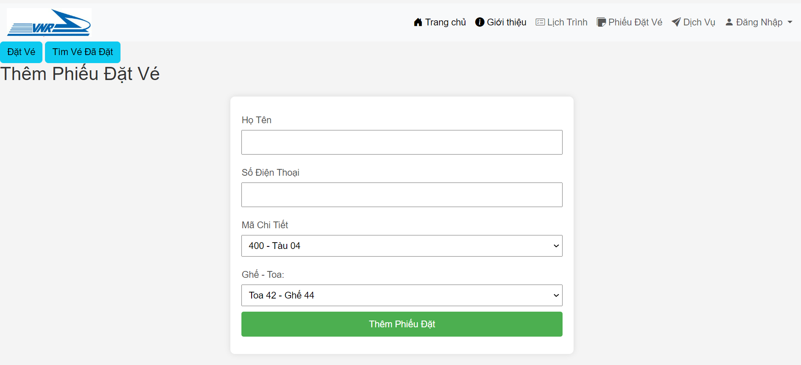

2. | Mô tả
 | Màn hình thực hiện chức năng thêm phiếu đặt vé
 | Tên trường | Kiểu dữ liệu | Độ dài | Bắt buộc | Định dạng
 | họ và tên | varchar | 44 | x
 | số điện thoại | Varchar | 33 | x
 | mã chi tiết | int | 11 | x
 | tên ghế | Varchar | 5 | x
 | mã toa | int | 11 | x
 | Đăt vé | button |  | x

3. | Ràng buộc
 | 1. | Nếu người dùng nhập đầy đủ thông tin hệ thống sẽ báo : " đặt vé thành công"
 | 2. | Nếu người dùng bỏ trống input thì hệ thống báo lỗi: "Please fill out this field"
 | 3 | Nếu người dùng nhập đầy đủ nhưng bị trùng thông tin thì hệ thống sẽ báo lỗi : " đặt vé không thành công, thông tin vé trùng"
 | 4 | Nếu người dùng bỏ chọn input thì hệ thống báo lỗi: "Please fill out this field"
 | 5 | nếu người dùng nhập số điện thoại thiếu số thì hệ thống báo lỗi "số phải từ 9 -12 số"
 | 6 | nếu người dùng nhập số điện thoại không đúng đingj dạng thì hệ thống báo lỗi "số bắt đầu phải bằng = 0"

